画面layout
セッション管理 詳細設計書
画面ID：SEC-11 ｜ 版：0.2 ｜ 文書番号：11
項目番号は項目定義・処理一覧と対応する。本人・IP・招待・認証器は表示用データ又は伏字。
全体画面（上部、項目01～33）

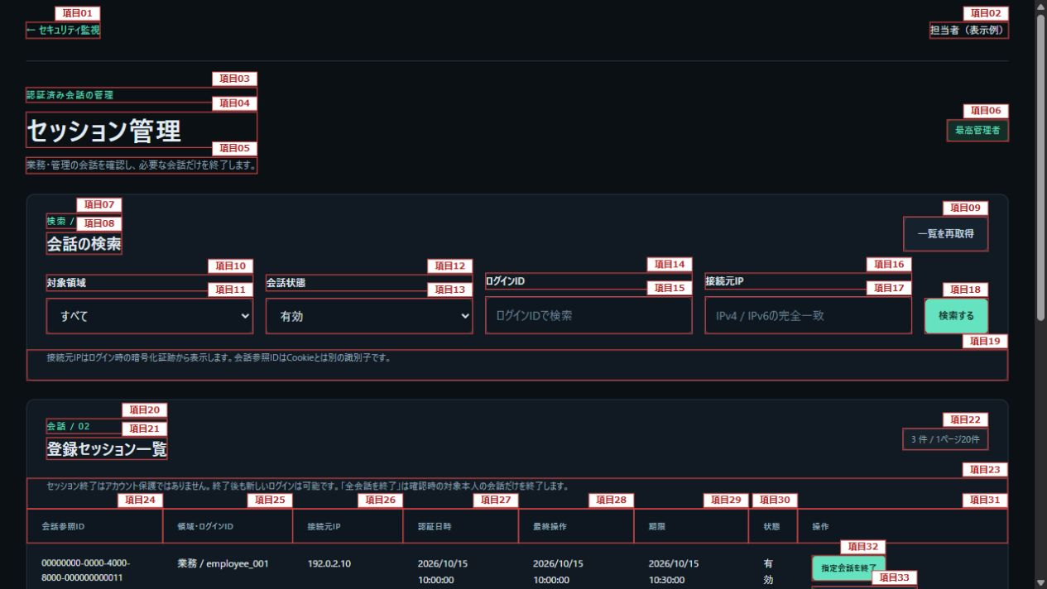

全体画面（下部、項目24～44）

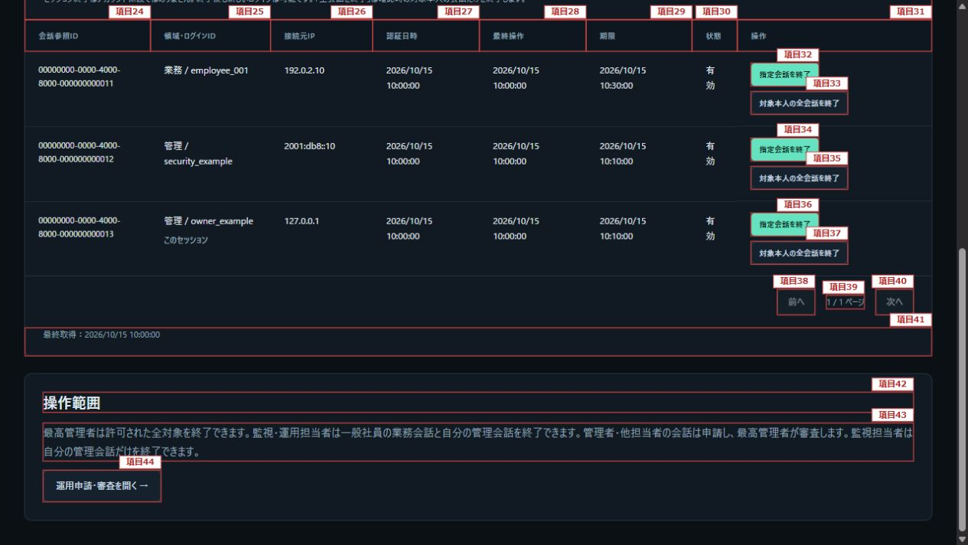

操作確認（項目45～56）

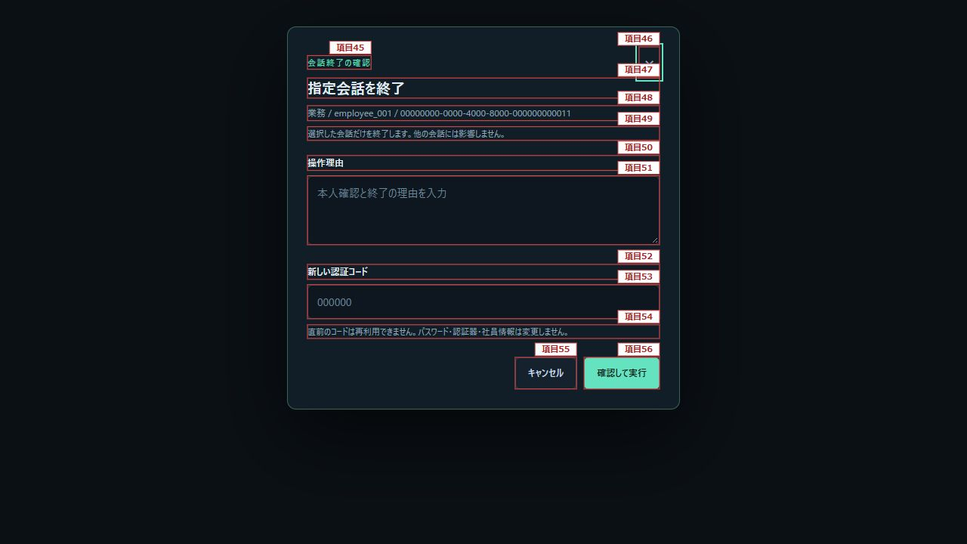

項目番号は項目定義・処理一覧に対応する。一覧の終了ボタンは表示例の各行で同じ権限規則を適用する。

